Sheet1
Изображение | Артикул | Название | Категория | Бренд | Цена до скидки | Цена со скидкой | Размер скидки % | url | url_img | stars
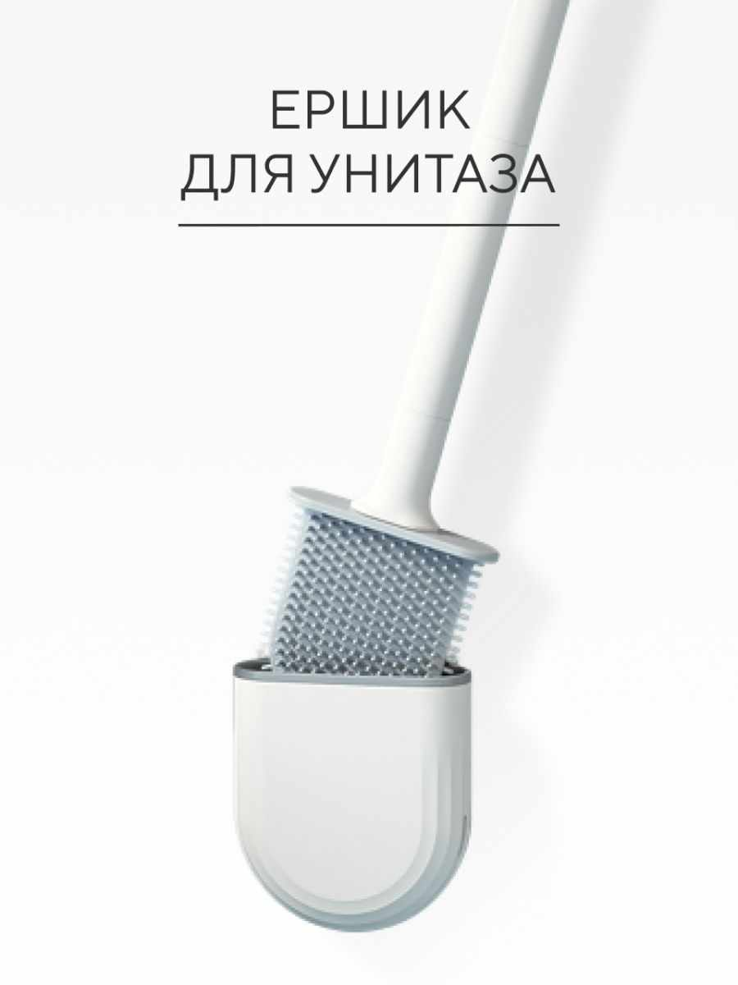 | 40060624 | Ершик для унитаза силиконовый | Аксессуары | hausland | 558 | 206 | 63.08 | https://www.wildberries.ru/catalog/40060624/detail.aspx?targetUrl=BP | https://images.wbstatic.net/big/new/40060000/40060624-1.jpg | 5
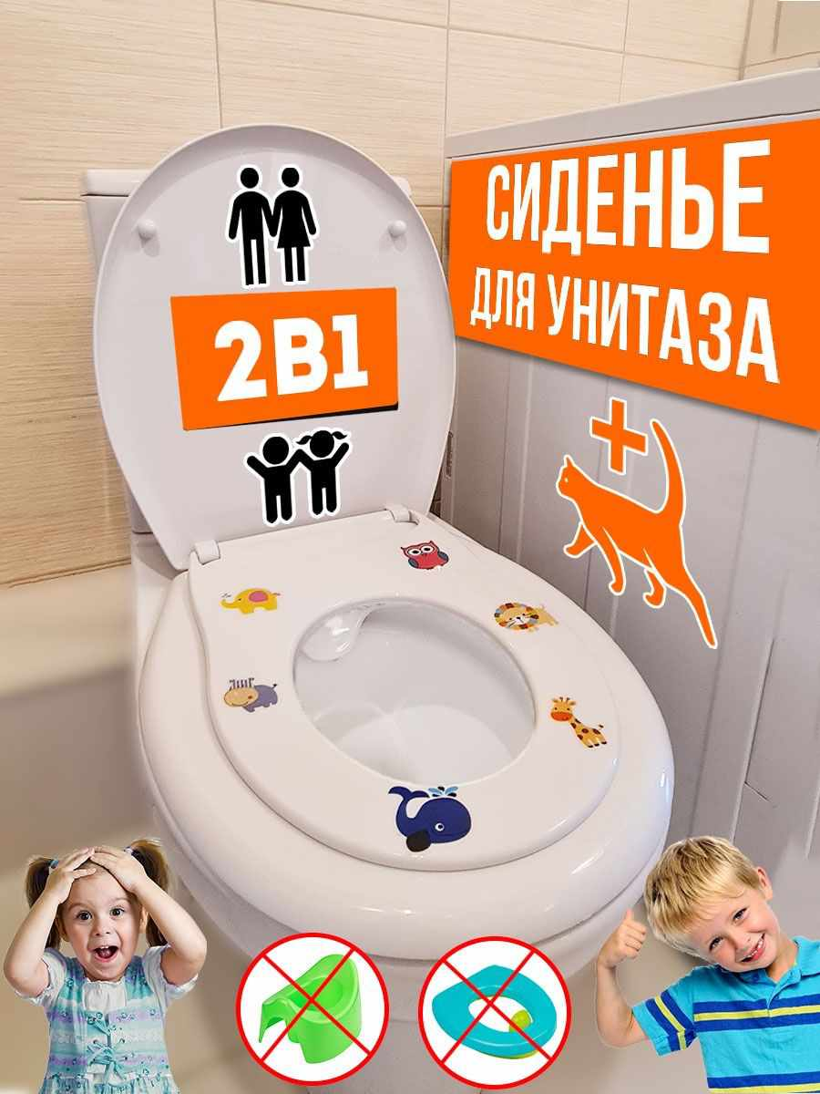 | 18324739 | Ёршик для унитаза: напольный/настенный | Аксессуары | AVIK shop | 1633 | 391 | 76.06 | https://www.wildberries.ru/catalog/18324739/detail.aspx?targetUrl=BP | https://images.wbstatic.net/big/new/18320000/18324739-1.jpg | 5
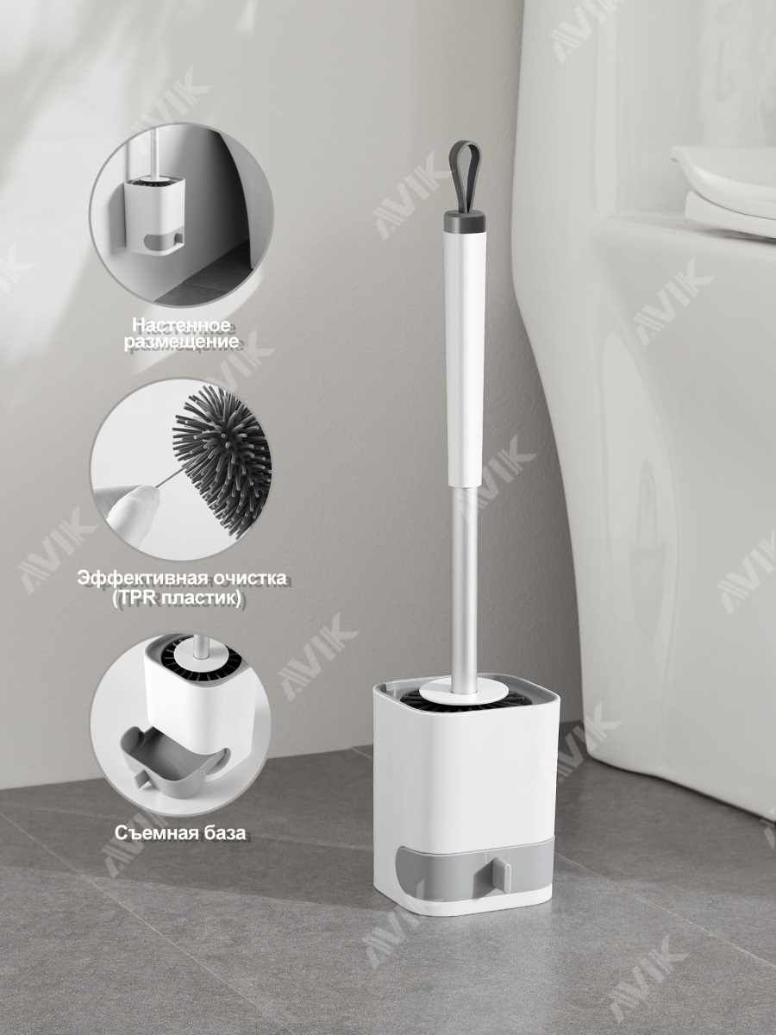 | 3594687 | Полка держатель для туалетной бумаги | Аксессуары | Berossi | 1370 | 301 | 78.03 | https://www.wildberries.ru/catalog/3594687/detail.aspx?targetUrl=BP | https://images.wbstatic.net/big/new/3590000/3594687-1.jpg | 5
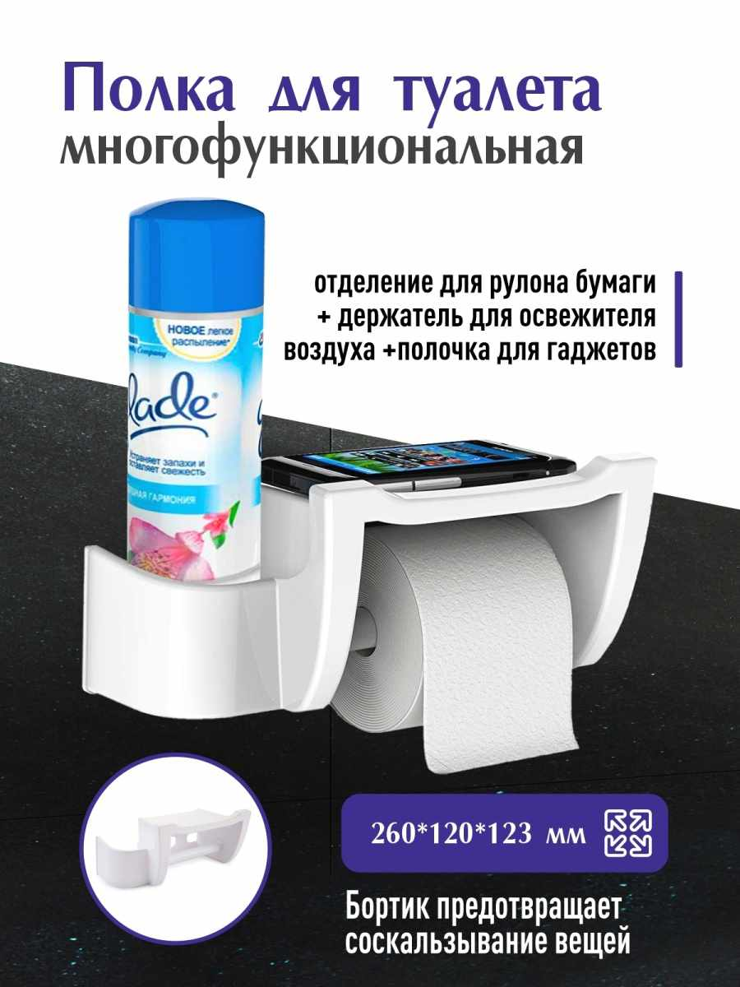 | 126009993 | Крючки для ванной, крючки самоклеящиеся, крючки настенные | Аксессуары |  | 4360 | 218 | 95 | https://www.wildberries.ru/catalog/126009993/detail.aspx?targetUrl=BP | https://images.wbstatic.net/big/new/126000000/126009993-1.jpg | 5
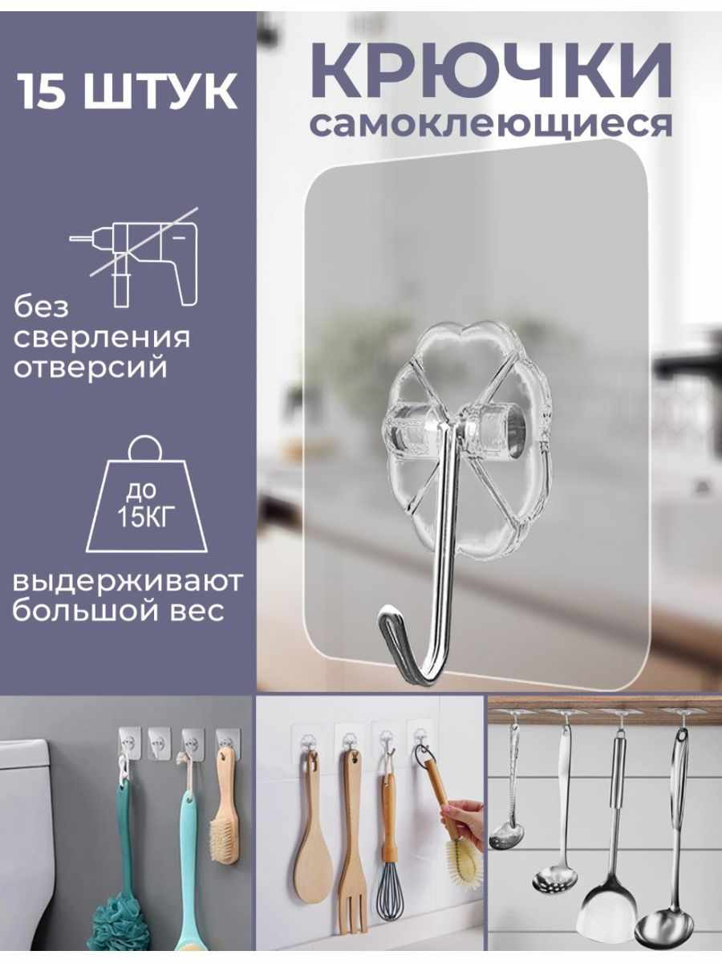 | 122076665 | Сенсорный дозатор для жидкого мыла диспенсер в ванну | Аксессуары | BAUHAUS | 2605 | 1536 | 41.04 | https://www.wildberries.ru/catalog/122076665/detail.aspx?targetUrl=BP | https://images.wbstatic.net/big/new/122070000/122076665-1.jpg | 5
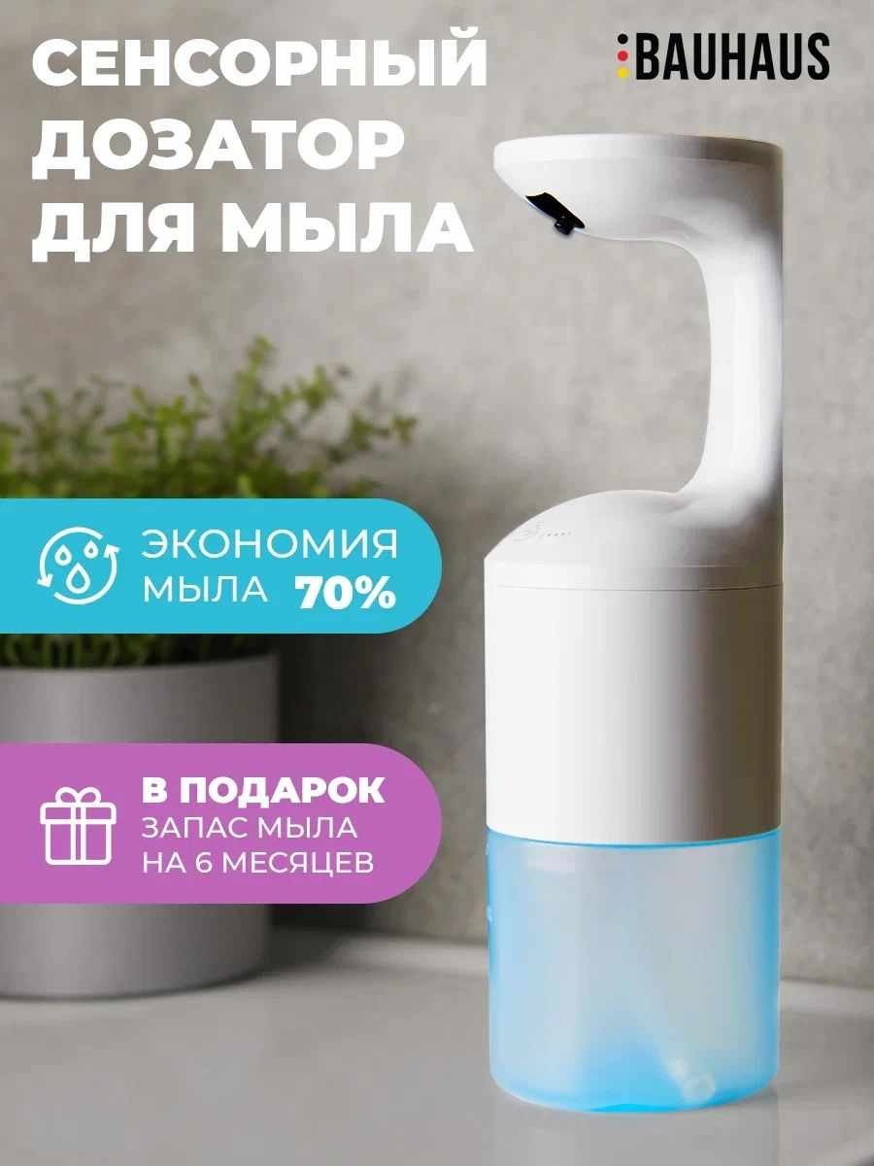 | 70102991 | Ершик для унитаза, туалетный ершик | Аксессуары | Easy Clean | 800 | 368 | 54 | https://www.wildberries.ru/catalog/70102991/detail.aspx?targetUrl=BP | https://images.wbstatic.net/big/new/70100000/70102991-1.jpg | 5
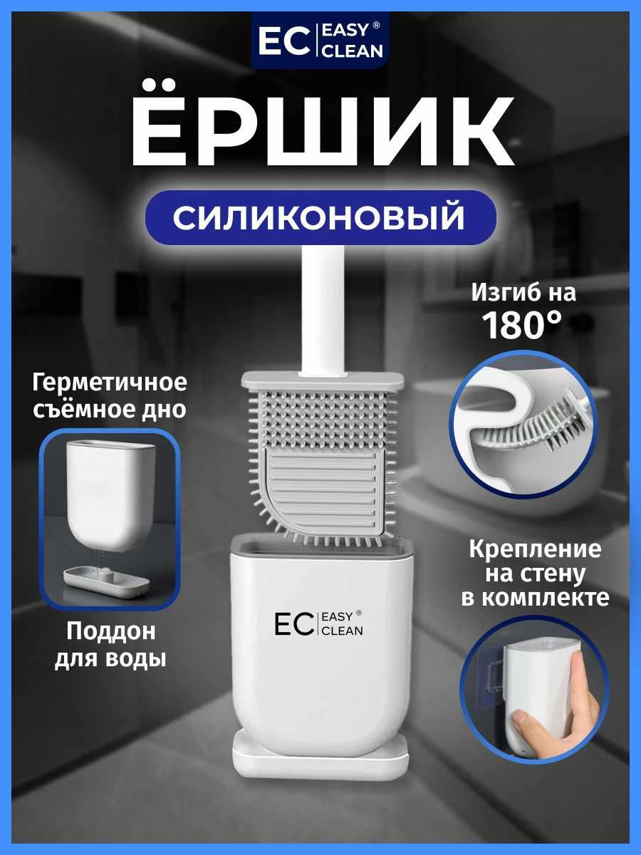 | 62001685 | Стеллаж для стиральной машины | Аксессуары | SOKOLTEC | 3900 | 1560 | 60 | https://www.wildberries.ru/catalog/62001685/detail.aspx?targetUrl=BP | https://images.wbstatic.net/big/new/62000000/62001685-1.jpg | 4
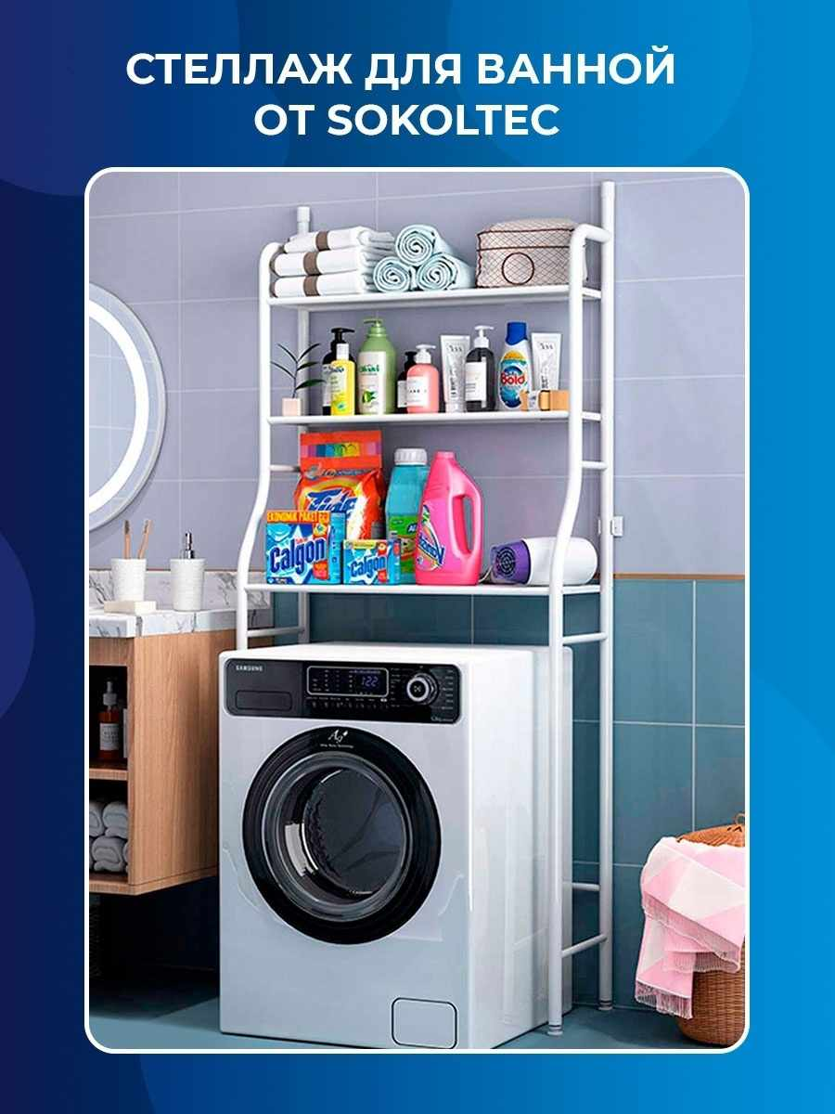 | 41976925 | Полка для ванной комнаты без сверления | Аксессуары | DeMASK | 2367 | 568 | 76 | https://www.wildberries.ru/catalog/41976925/detail.aspx?targetUrl=BP | https://basket-03.wb.ru/vol419/part41976/41976925/images/big/1.jpg | 5
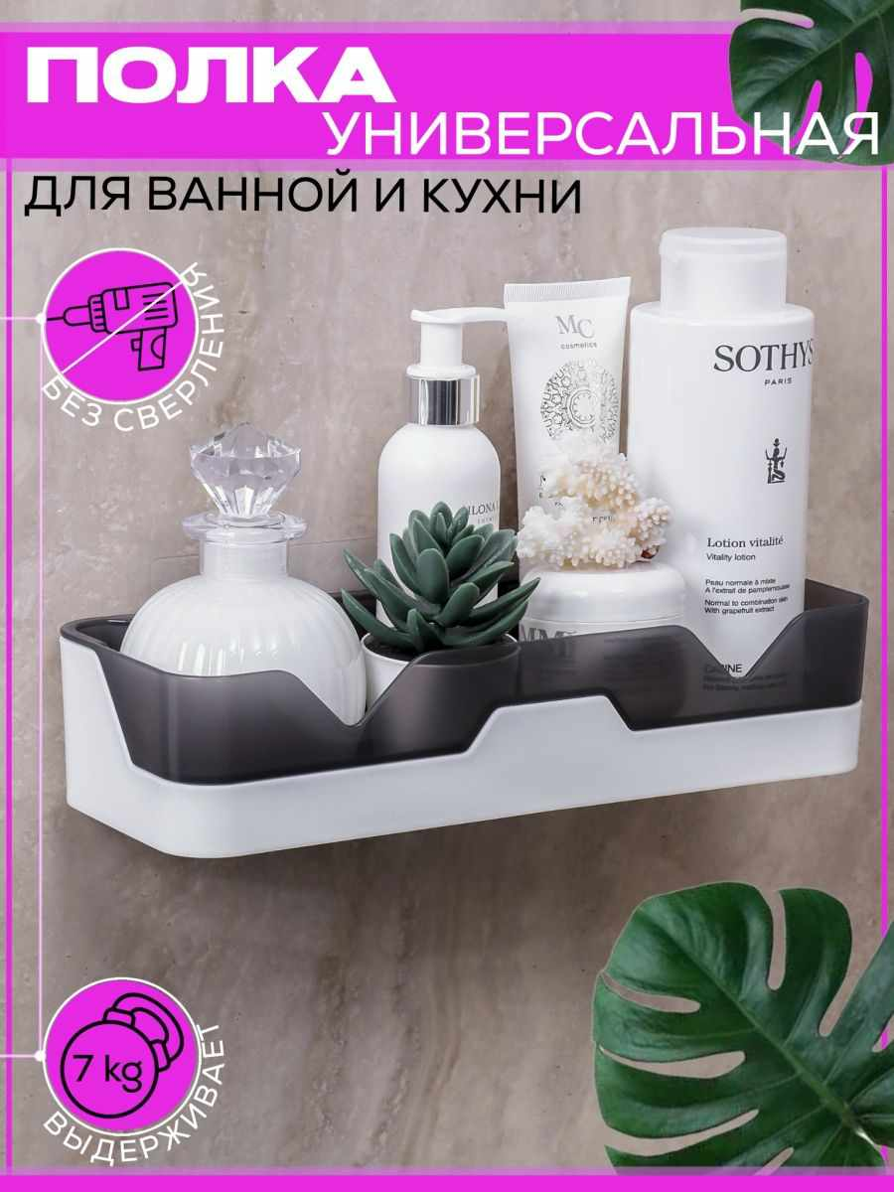 | 62248669 | Дозатор для жидкого мыла Xiaomi Mijia | Аксессуары | MIJIA | 2990 | 1495 | 50 | https://www.wildberries.ru/catalog/62248669/detail.aspx?targetUrl=BP | https://images.wbstatic.net/big/new/62240000/62248669-1.jpg | 5
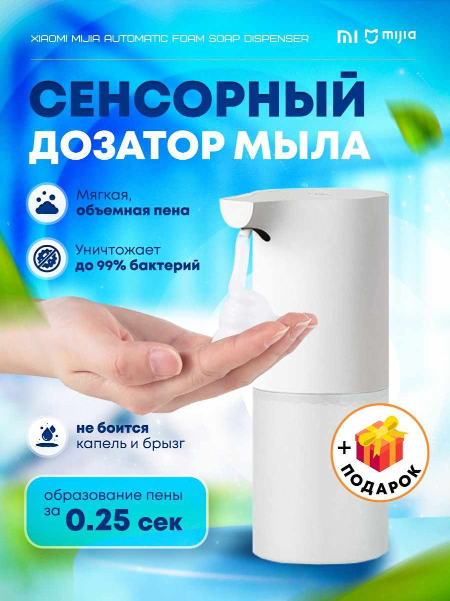 | 17420763 | Сиденье для унитаза взрослое и детское "Семейное" (2в1) | Аксессуары | StatDom | 9082 | 999 | 89 | https://www.wildberries.ru/catalog/17420763/detail.aspx?targetUrl=BP | https://images.wbstatic.net/big/new/17420000/17420763-1.jpg | 5

